1405.04.31
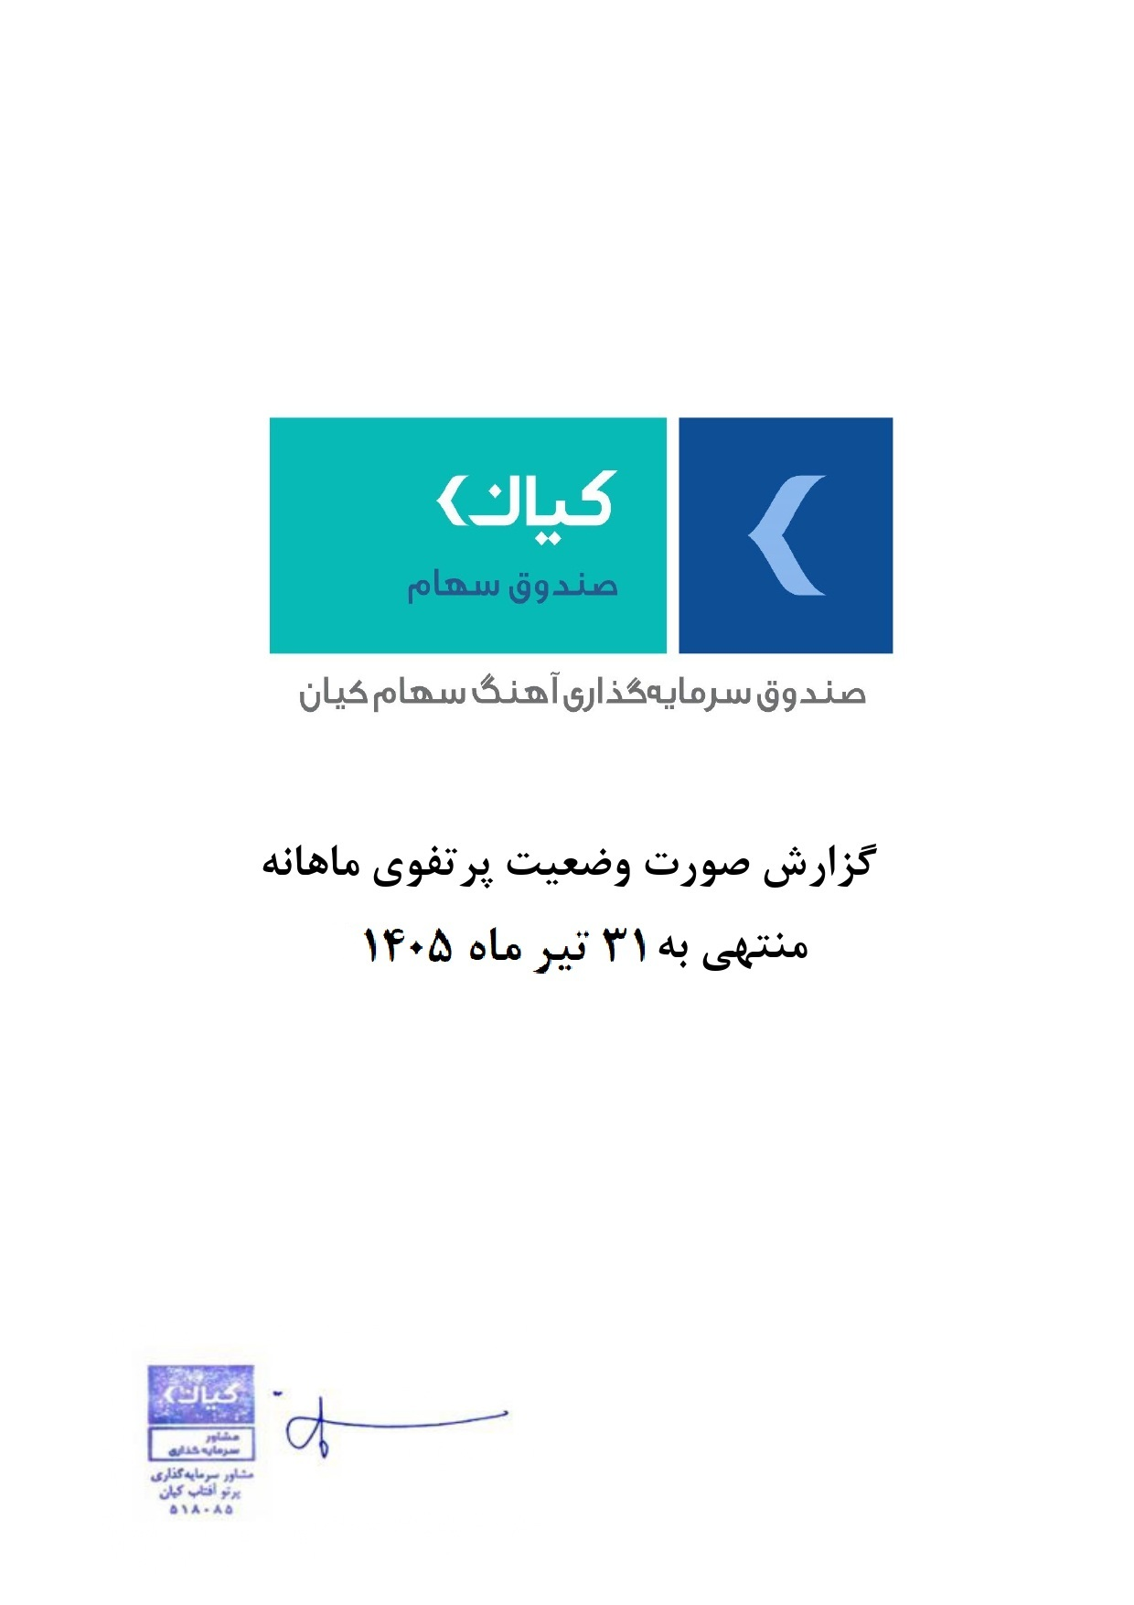



گزارش وضعیت پرتفوی ماهانه

منتهی به 31 تیر ماه 1405

